Hoja1
Método de bisección

Función | f(x)=-t^2 + 40*t + 500 |  | ti | 46
 |  |  | tu | 55
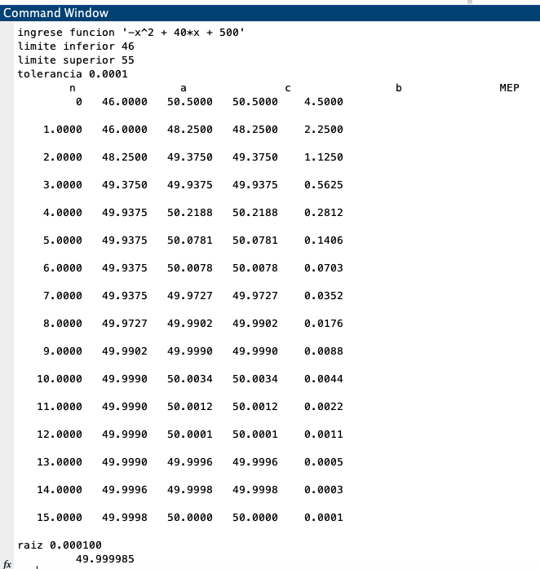
t | f(t) |  | t | f(t)
-5.0000 | 275.0000 |  | 46 | 224
-2.0000 | 416.0000 |  | 55 | -325
1.0000 | 539.0000
4.0000 | 644.0000 | Iteración | ti | tu | tr | f(ti) | f(tr) | f(t)f(tr)
7.0000 | 731.0000 | 1 | 46.0000 | 55 | 50.5 | 224.0000 | -30.2500 | -6776.000000
10.0000 | 800.0000 | 2 | 46.0000 | 50.5 | 48.25 | 224.0000 | 101.9375 | 22834.000000
13.0000 | 851.0000 | 3 | 48.2500 | 50.5 | 49.375 | 101.9375 | 37.1094 | 3782.836914
16.0000 | 884.0000 | 4 | 49.3750 | 50.5 | 49.9375 | 37.1094 | 3.7461 | 139.015198
19.0000 | 899.0000 | 5 | 49.9375 | 50.5 | 50.21875 | 3.7461 | -13.1729 | -49.346737
22.0000 | 896.0000 | 6 | 49.9400 | 50.21875 | 50.079375 | 3.5964 | -4.7688 | -17.150514
25.0000 | 875.0000 | 7 | 49.9400 | 50.079375 | 50.0096875 | 3.5964 | -0.5813 | -2.090745
28.0000 | 836.0000 | 8 | 49.9400 | 50.0096875 | 49.97484375 | 3.5964 | 1.5087 | 5.426040
31.0000 | 779.0000 | 9 | 49.9748 | 50.0096875 | 49.992265625 | 1.5087 | 0.4640 | 0.700060
34.0000 | 704.0000 | 10 | 49.9923 | 50.0096875 | 50.000976562 | 0.4640 | -0.0586 | -0.027188
37.0000 | 611.0000 | 11 | 49.9923 | 50.000976562 | 49.996621094 | 0.4640 | 0.2027 | 0.094064
40.0000 | 500.0000 | 12 | 49.9966 | 50.000976562 | 49.998798828 | 0.2027 | 0.0721 | 0.014610
43.0000 | 371.0000 | 13 | 49.9988 | 50.000976562 | 49.999887695 | 0.0721 | 0.0067 | 0.000486
46.0000 | 224.0000 | 14 | 49.9999 | 50.000976562 | 50.000432129 | 0.0067 | -0.0259 | -0.000175
49.0000 | 59.0000 | 15 | 50.00 | 50.000432129 | 50.000159912 | 0.0067 | -0.0096 | -0.000065
52.0000 | -124.0000
55.0000 | -325.0000 |  |  | tr | 50.000159912
58.0000 | -544.0000 |  |  |  |  |  | ERROR | 0.0001
61.0000 | -781.0000
Gráfica de crecimiento microbiano

